Sheet1
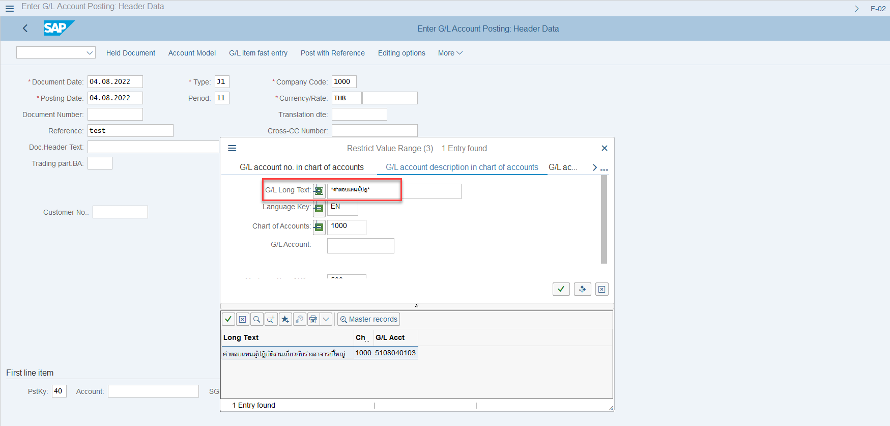
 | T-code : FS00
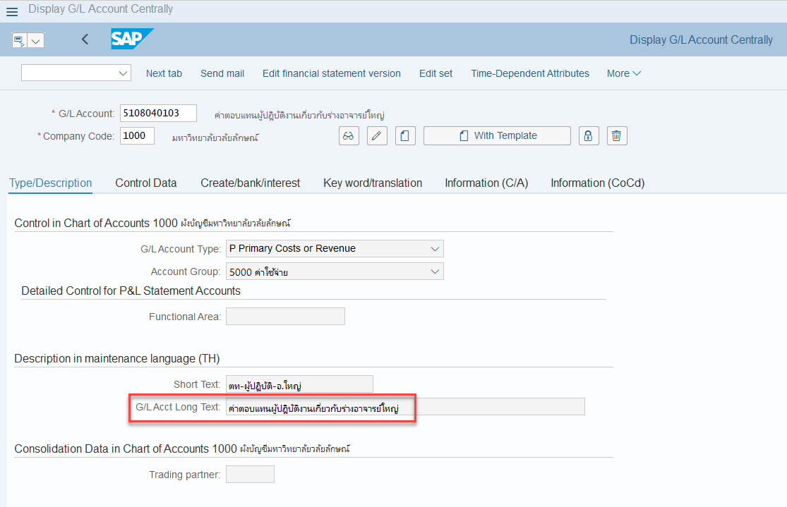

 |  |  | จำนวนตัวอักษร
 | กดค้นหา GL ด้วย Long Text | ค่าตอบแทนผู้ปฎิบัติงานเกี | 25
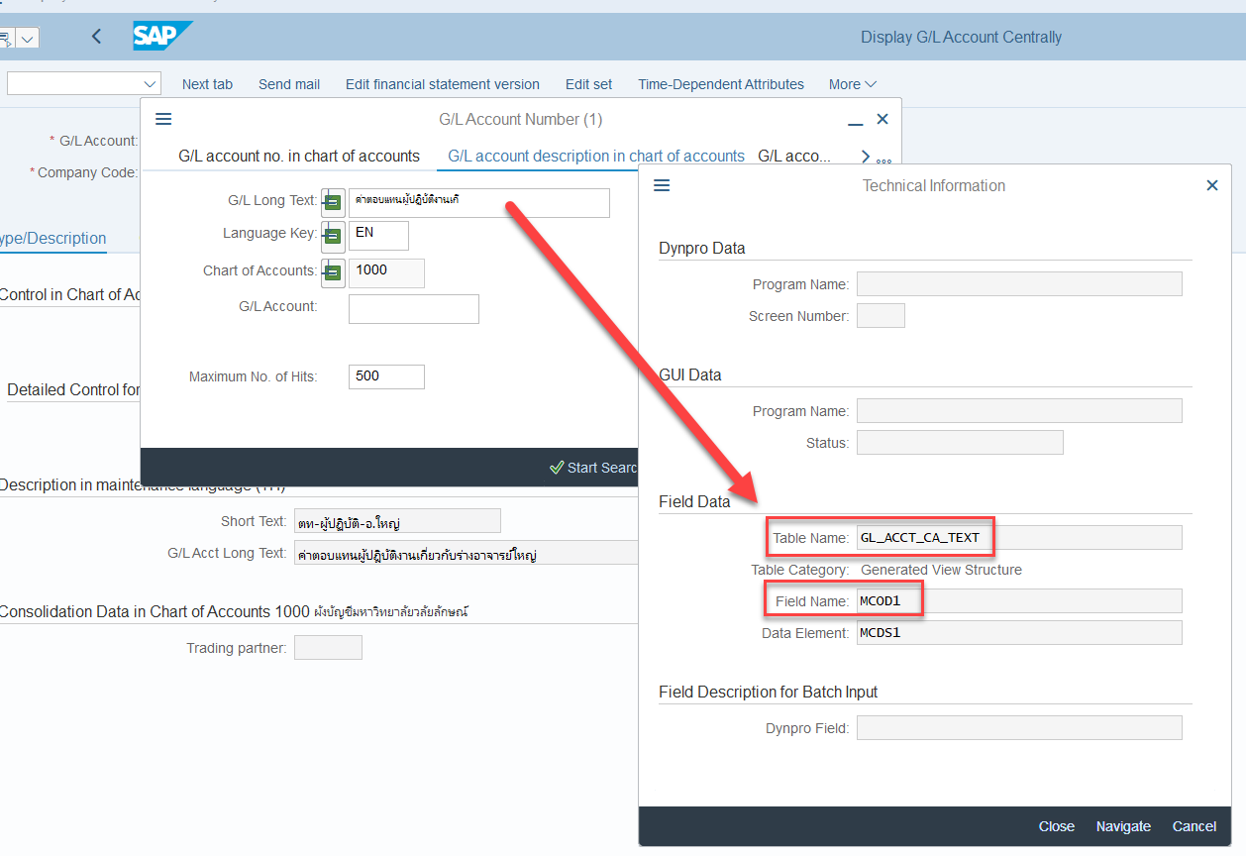

 | Table : GL_ACCT_CA_TEXT
 | เก็บ Long text สำหรับค้นหาที่สามารค้นหาข้อมูลได้ 25 ตัวอักษร

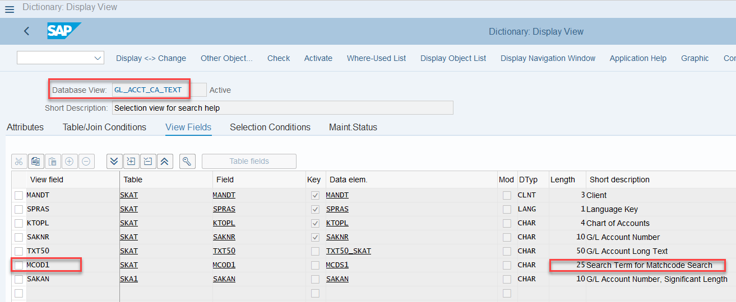

** | แต่เมื่อค้นหาข้อมูลจริงๆ กับค้นหาได้ไม่ถึง 25 ตัวอักษรตามที่กำหนดใน Table

 | ค่าตอบแทนผู้ปฎิบัติงานเกี่ยวกับร่างอาจารย์ใหญ่ | 46
 | ค่าตอบแทนผู้ปฏิบัติงานเกี | 25
 | *ค่าตอบแทนผู้ปฎ* | 16

